Sheet1
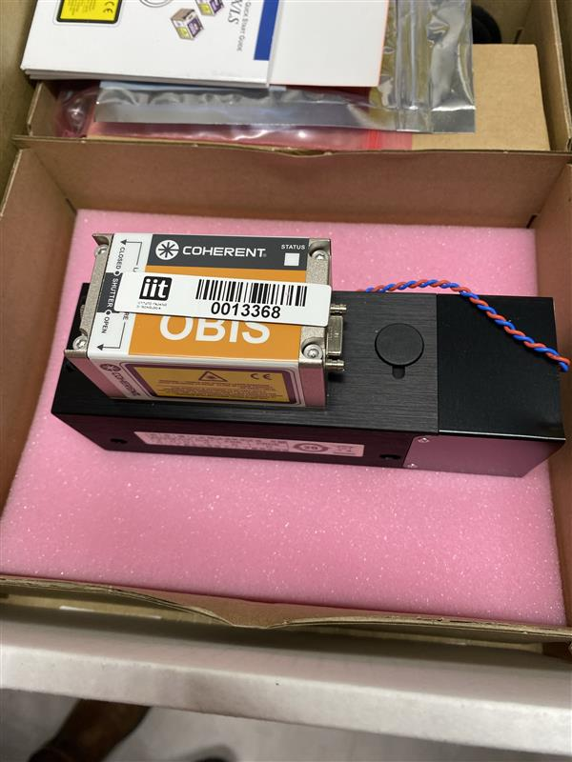
stanza | Manifattura E-Phys (Gozzi)
ID sorgente | SPG.1233470.447527
produttore | Coherent
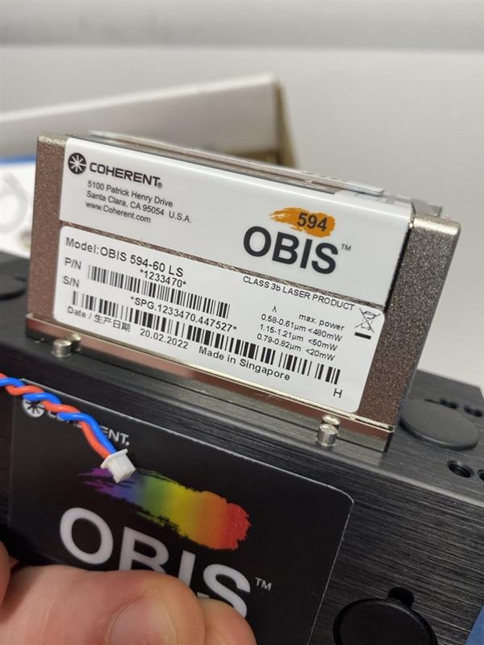
modello | OBIS 594-60 LS
l | 594 | nm
φ | 1.3 | mrad
Power | 0.06 | W
Apertura | 0.7 | mm
Distanza operatore | 1 | m

se pulsato | No
Energia impulso | / | J
Pulse Rep Frequency | / | Hz
Durata impulso | / | s

Attività della sorgente (ore/anno) | 0 | Non ancora Utilizzato
Fattore tempo fascio libero | 0
Fattore possibile interazione con il fascio | 0
Frequenza di allineamento (volte/anno) | 0
Tempo di allineamento (ore/anno) | 0
Modalità di allineamento | Fibra ottica

FOTO

Breve descrizione dell'utilizzo
Optogenetica

Product Link
https://coherentinc.my.site.com/Coherent/1233470?cclcl=en_US

